Report
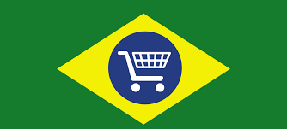
City and Product Order Count for 2017

Count of Orders per month by City

 | Total
sao bernardo do campo | 68
guarulhos | 73
salvador | 91
campinas | 93
porto alegre | 111
curitiba | 131
brasilia | 164
belo horizonte | 217
rio de janeiro | 561
sao paulo | 1069
 | Total
sao bernardo do campo | 68
guarulhos | 73
salvador | 91
campinas | 93
porto alegre | 111
curitiba | 131
brasilia | 164
belo horizonte | 217
rio de janeiro | 561
sao paulo | 1069

City

Count of Orders per month by Product Type

 | Total
cool_stuff | 207
garden_tools | 225
computers_accessories | 253
housewares | 255
watches_gifts | 268
toys | 297
furniture_decor | 348
health_beauty | 380
sports_leisure | 461
bed_bath_table | 533
 | Total
cool_stuff | 207
garden_tools | 225
computers_accessories | 253
housewares | 255
watches_gifts | 268
toys | 297
furniture_decor | 348
health_beauty | 380
sports_leisure | 461
bed_bath_table | 533

Product

